手順
手順１
建設副産物の種類は下記に置き換えて計上してください。 搬出先の種類コードが「1.売却」の場合発生量の転記は不要です。

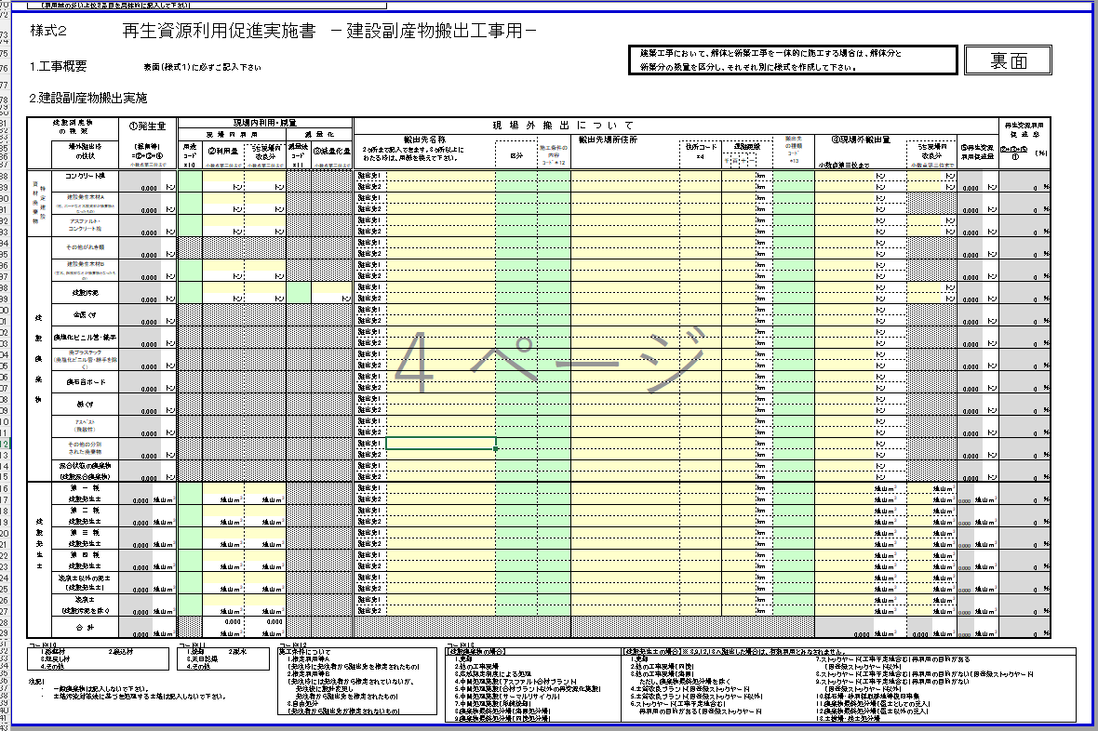

その他の建設廃棄物（単品）

転記不要

建設混合廃棄物
搬出先の種類コードが
「1.売却」の場合
発生量の転記は不要です。

土砂受領書を確認して記載

手順２
発生量、現場内利用量をそれぞれ転記してください。
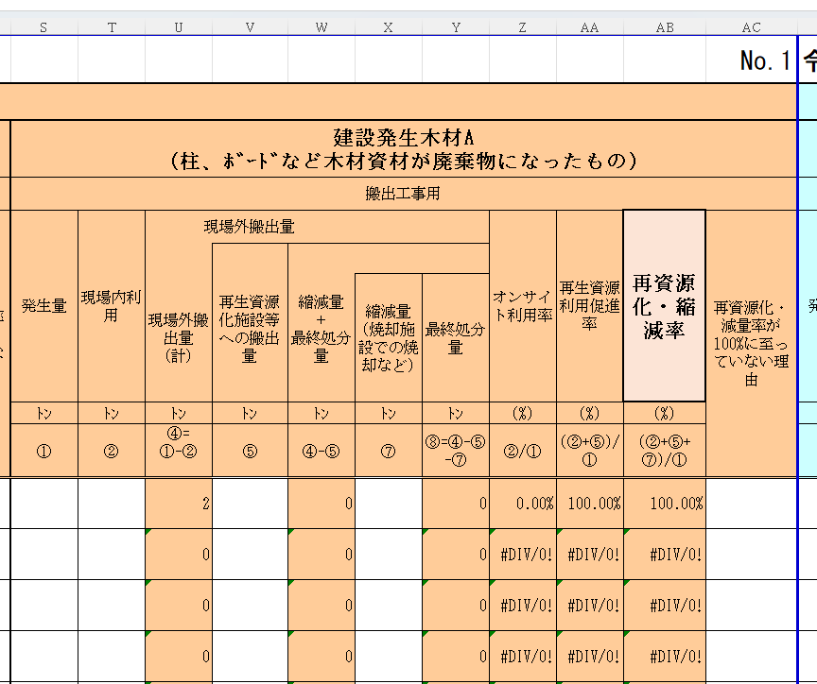

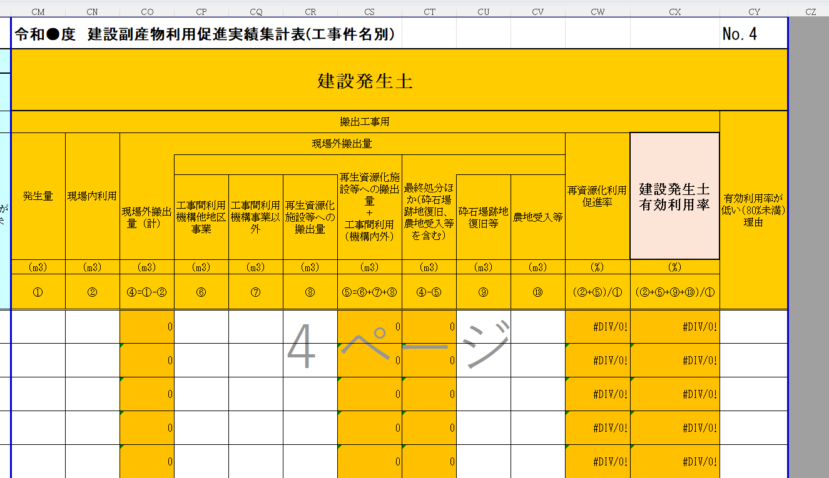

手順３
「再生資源化施設等への搬出量」には「⑤再生資源利用促進量」の数量を転記してください。 （選択したコードにより計上される数量が変わります。）

コードはここを確認

コード2,3の場合
コード4,5,11の場合

コード6,7の場合
コード10の場合

数量はここから転記

